報告
產品 | 金額 | 比例% | python產生的報表
蘋果 | 869380 | 24.428307142
芒果 | 733462 | 20.609210026
柚子 | 721468 | 20.272196159
蕃茄 | 691683 | 19.435281199
香蕉 | 542911 | 15.255005474

報表2
 |  |  | 歡樂碼農水果公司年度銷售報表

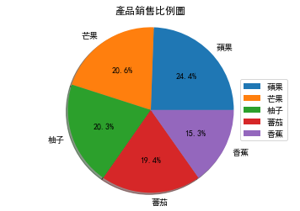
產品 | 金額 | 比例%
蘋果 | 869380 | 24.428307142
芒果 | 733462 | 20.609210026
柚子 | 721468 | 20.272196159
蕃茄 | 691683 | 19.435281199
香蕉 | 542911 | 15.255005474

業務員 | 金額 | 比例%
王宇倫 | 1039570 | 29.210397358
簡家凡 | 856335 | 24.061761711
柯佳偉 | 756340 | 21.252048383
林玟君 | 551852 | 15.506234504
朱明樺 | 354807 | 9.9695580437

範例樞紐報表
列標籤 | 加總 - 金額
芒果 | 733462
柚子 | 721468
香蕉 | 542911
蕃茄 | 691683
蘋果 | 869380
總計 | 3558904

